別紙1
業種 | 倉庫業 | 株式会社手原産業倉庫
地域 | 大阪市大正区、茨木市

株式会社手原産業倉庫
所在地 滋賀県野洲市野洲1548番地
従業員数 ６７０名
業 種 倉庫業
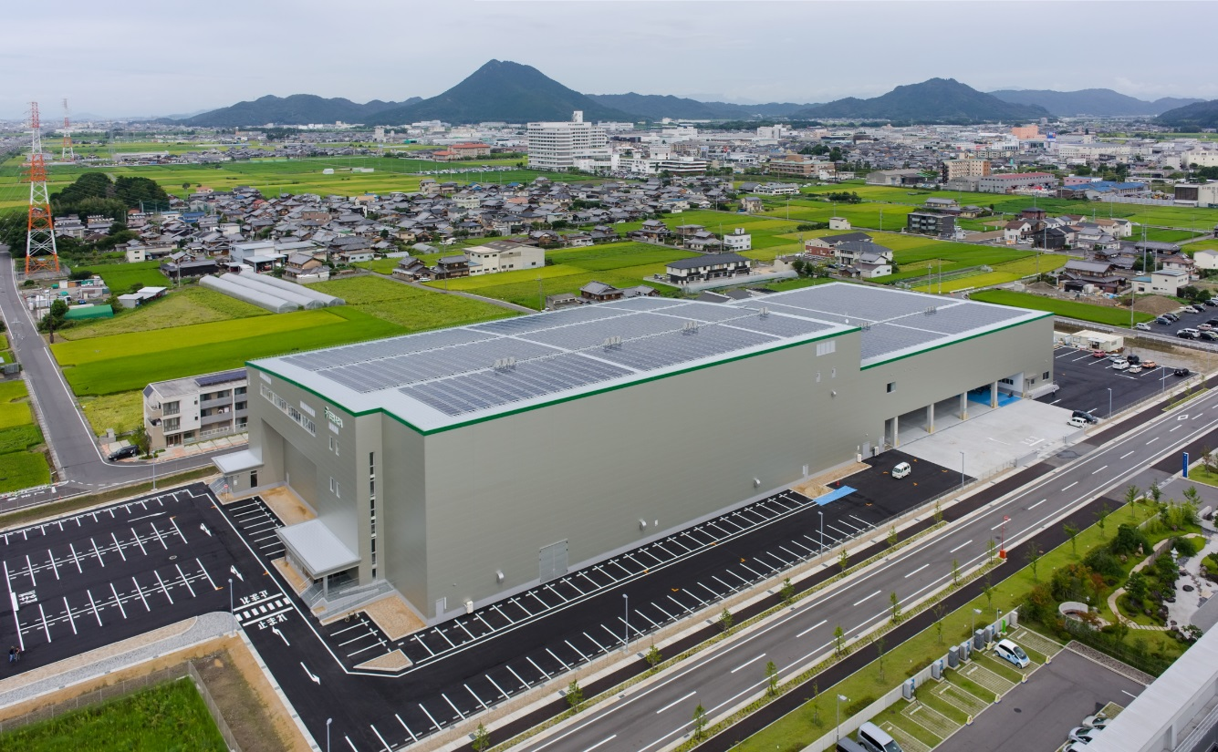 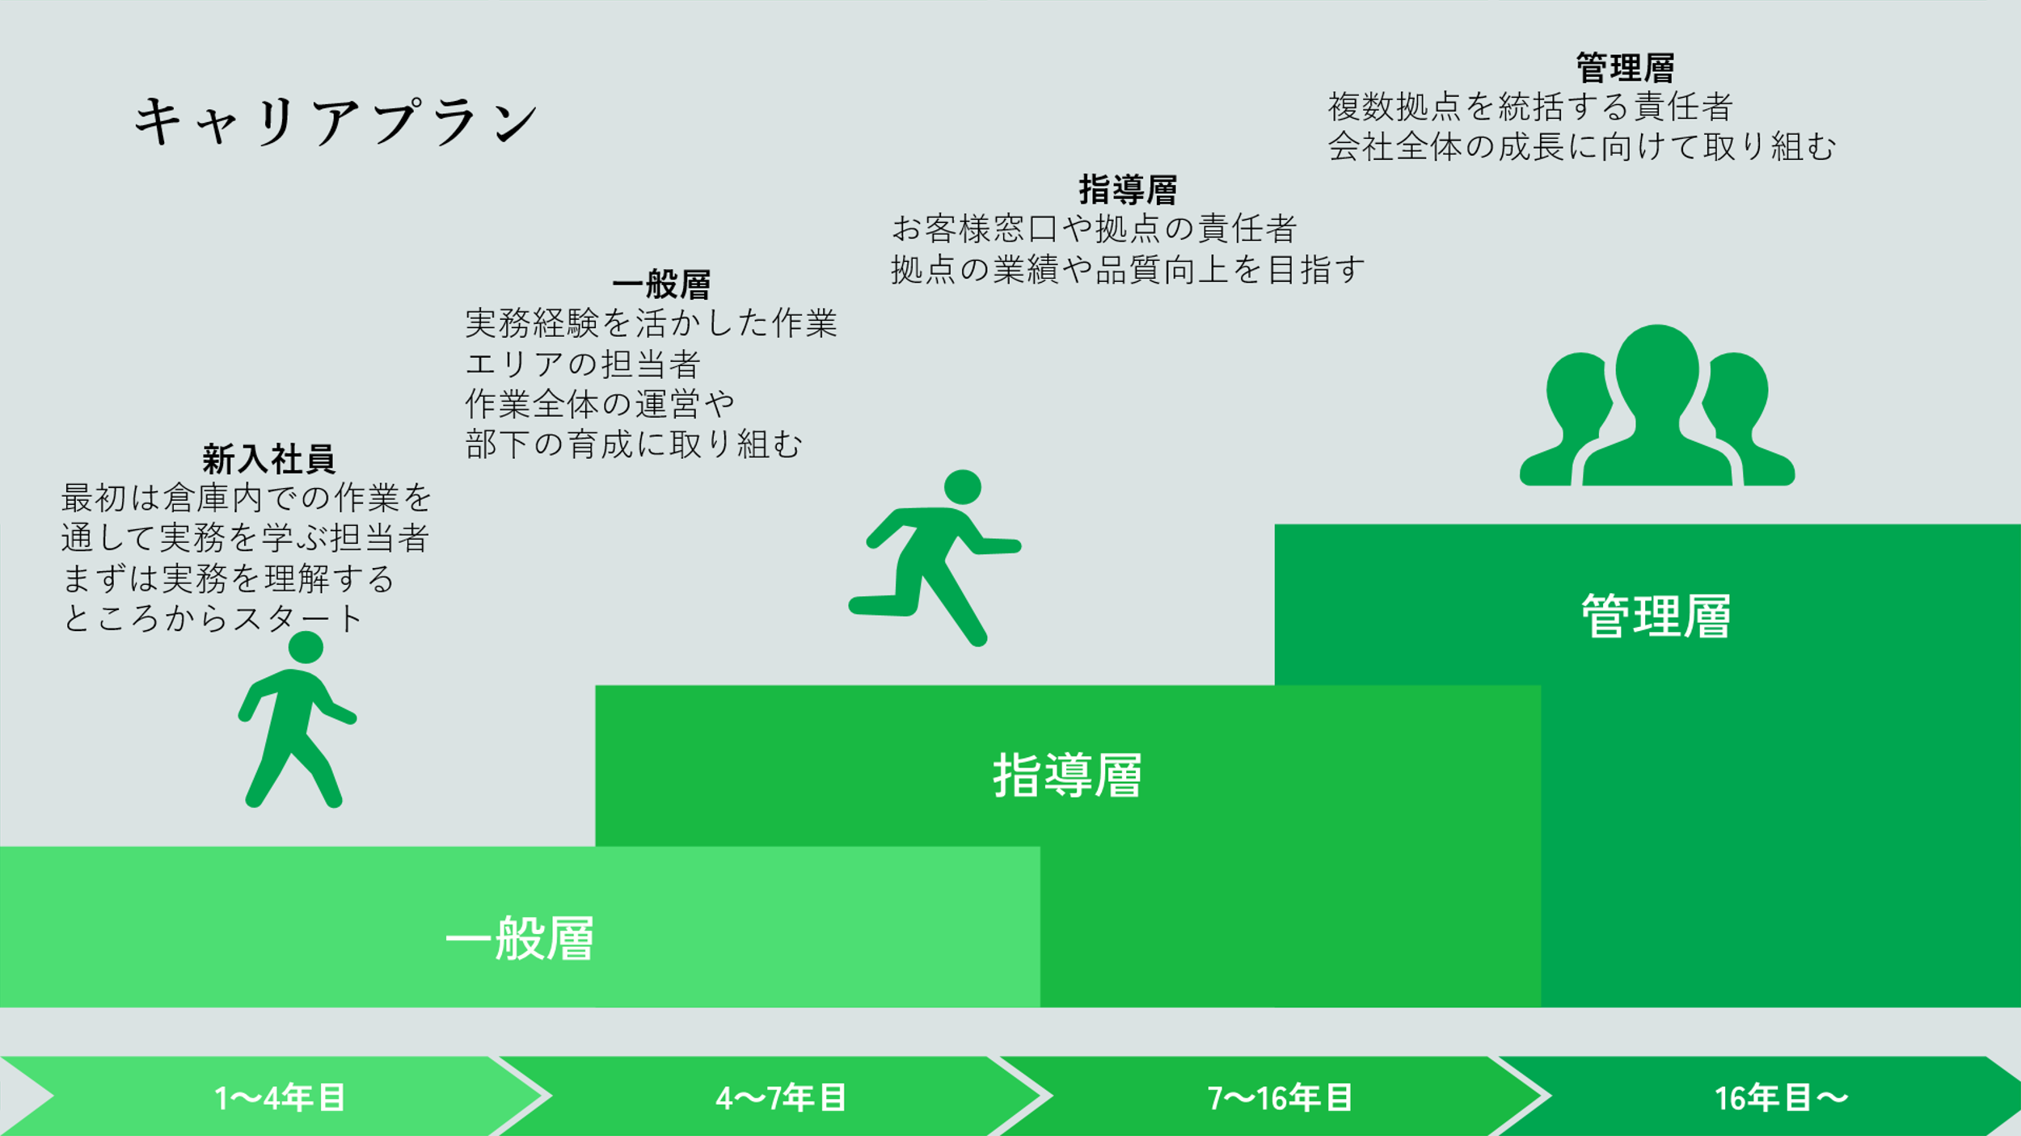    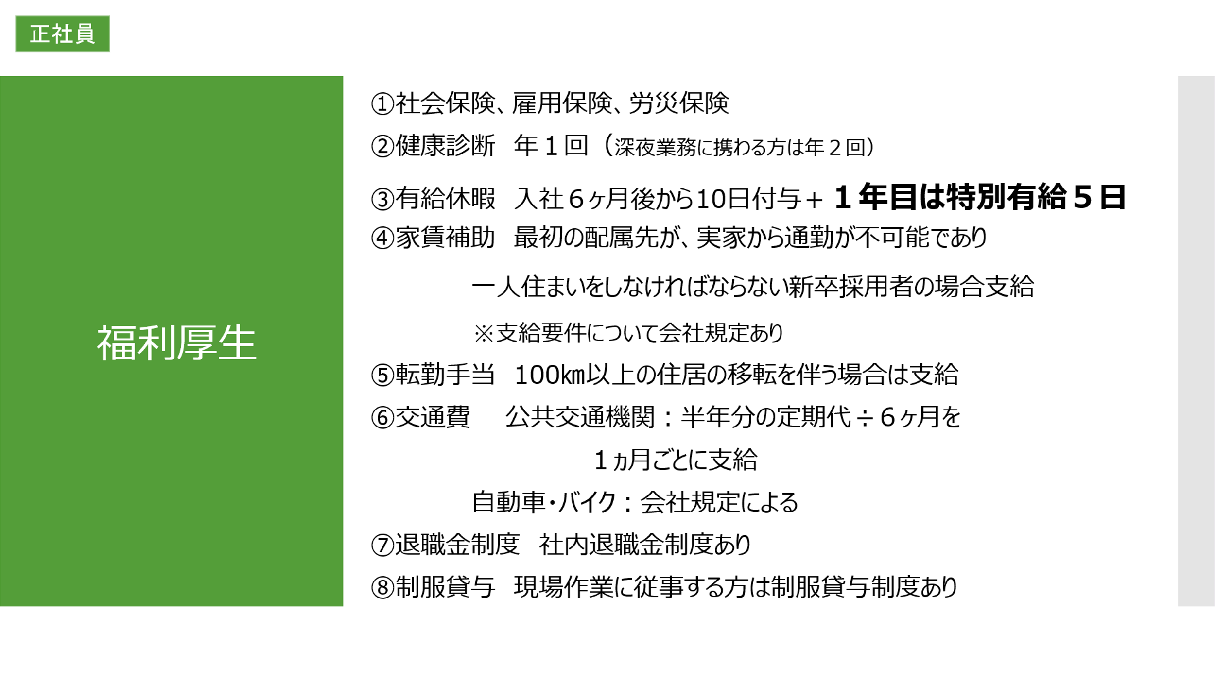

関西を中心に関東から九州まで
１４拠点を展開中。
文房具や化粧品等の消費者に近い商品を保管する物流センター事業と店舗等への配送を行うデリバリー事業を営んでいます。
■事業内容
■キャリアプラン

【
総合職：物流マネージャー、営業企画業務、システム企画業務
一般職：総務、センター事務
【勤務地】
大阪：大阪市大正区、茨木市宮島
京都：京都府八幡市
滋賀：滋賀県栗東市、野洲市
■募集職種

採用HP
YouTube
・TikTok

